상품제안서
람보르기니 70수동 카본 얼티메이트 우산 | 상품코드: S07617

 |  |  |  |  |  |  | 02-713-8555 | www.synergygift.co.kr
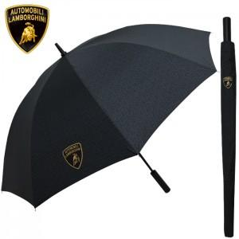 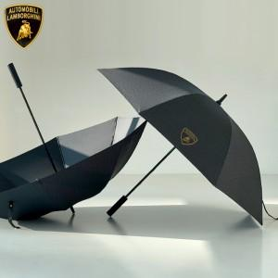

【상세/제작정보】

【인쇄/포장옵션】 | 실크, 원단1도인쇄 / 포장불가능

【공급단가】 | 수량 | 20~ | 100~ | 300~ | 500~ | 1,000~
*VAT별도 | 단가 | 38,000원 | 34,440원 | 33,000원 | 32,200원 | 31,500원

【상품 URL】 | https://www.synergygift.co.kr:443/src/goods_detail.php?gdno=16326

